상품제안서
스포티 여행용세트 통합S형 | 상품코드: S40663

 |  |  |  |  |  |  | 02-713-8555 | www.synergygift.co.kr
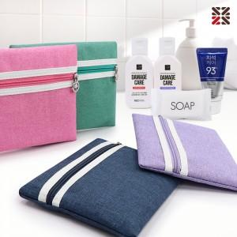

【상세/제작정보】 | <span style="font-size: 14pt;">※ 타입별 택배 입수량 S1-50개 / S2-40개 / S3-40개</span><br>

【인쇄/포장옵션】 | 실크 / 포장지포장

【공급단가】 | 수량 | 50~ | 100~ | 500~ | 1,000~ | 2,000~
*VAT별도 | S1 | 7,300원 | 7,130원 | 6,670원 | 6,550원 | 6,430원
 | S2 | 8,560원 | 8,360원 | 7,820원 | 7,680원 | 7,540원
 | S3 | 8,940원 | 8,730원 | 8,160원 | 8,020원 | 7,880원

【상품 URL】 | https://www.synergygift.co.kr:443/src/goods_detail.php?gdno=40663

